NSGA II
Relatório Técnico - Computação Evolutiva

 |  |  |  |  |  |  | Recife, 04 de fevereiro de 2021

Aluno: |  | ANDERSON FELIPE DE MELO ROCHA |  |  | Mestrado: | Pós Graduação em Informática Aplicada

Professor: |  | Danilo Ricardo B. de Araújo |  |  | Disciplina: | Computação Evolutiva

Resultados Obtidos

 | Framework Utilizado |  |  | jMetal Versão 4.5.2 | Tempo de Execução | 37128ms
 | Linguagem |  |  | Java Versão 15.0.2 | Avaliações | 33596
 | Algorítimo Genético |  |  | NSGA II | Ambiente de Dev. | Eclipse

 | GitHub |  |  | https://github.com/andersonfelip/computacaoevolutiva

Gráfico:
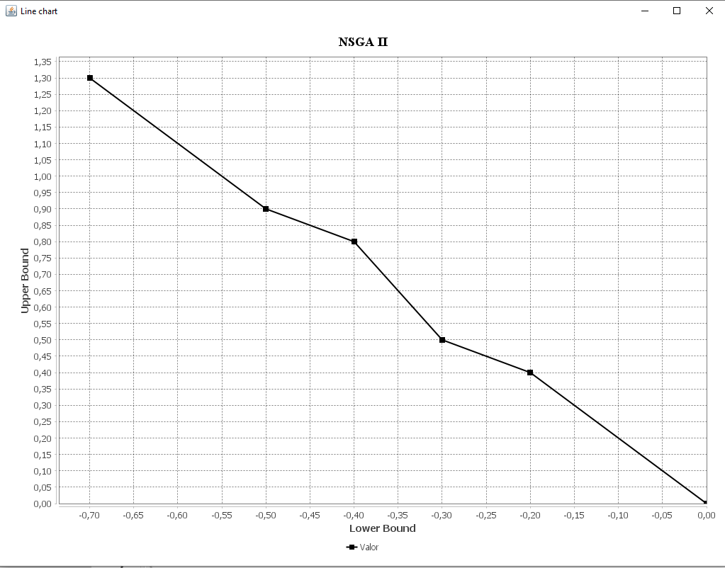

Nomes Sugeridos

 |  | 1° | ADAIL SANTOS ROCHA
 |  | 2° | ADNA SANTOS ROCHA
 |  | 3° | AECIO SANTOS ROCHA
 |  | 4° | AGEU SANTOS ROCHA
 |  | 5° | ANY SANTOS ROCHA
 |  | 6° | CARMO SANTOS ROCHA

